安装
目的说明

本实例通过以下两种用户，进行ether转账和智能合约内部转账
·geth节点用户
·web钱包用户

环境

1 安装nodeJS&npm

 | #下载安装包
 | wget https://nodejs.org/download/release/v6.9.5/node-v6.9.5-linux-x64.tar.gz

 | #解压
 | tar -zxf node-v6.9.5-linux-x64.tar.gz

 | #迁移目录
 | mv node-v6.9.5-linux-x64 /opt

 | #创建映射
 | ln -s /opt/node-v6.9.5-linux-x64/bin/node /usr/local/bin/node
 | ln -s /opt/node-v6.9.5-linux-x64/bin/npm /usr/local/bin/npm

 | #确认安装结果
 | node -v
 | npm -v

 | ##更改npm目录(工作目录不能为本地目录)
 | npm config set prefix /usr/local

 | ##安装gulp
 | npm install --global gulp
 | apt-get install jq

 | ##安装git
 | apt-get install git

2 安装geth(略)

3 安装truffle

 | npm install -g truffle

4 安装webpack例子

 | mkdir truffle-project
 | cd truffle-project
 | #下面安装过程花点时间
 | truffle unbox webpack

5 安装依赖包

 | npm install bitcore-mnemonic
 | npm install truffle-hdwallet-provider
 | npm install ethereumjs-wallet

6 配置webpack例子

 | 6.1 修改truffle.js

 |  |  | module.exports = { networks: { development: { host: '192.168.75.135', port: 8545, network_id: '2018' } } }

geth地址

 | 6.2 用我的代码替换~/truffle-project/app下面所有文件
 | ※ | app\javascripts\app.js里面的ip替换成geth的ip地址

7 启动网络

 | geth --datadir ./data/00 init genesis.json
 | geth --datadir ./data/00 --networkid 2018 --rpc -rpccorsdomain "*" --rpcaddr 0.0.0.0 --rpcapi "eth,net,web3,personal,db" console

8 在geth命令窗口中，创建用户并进入挖矿状态

 | web3.personal.newAccount("123456")
 | web3.personal.unlockAccount(web3.personal.listAccounts[0],"123456", 150000)
 | miner.setEtherbase(web3.personal.listAccounts[0])
 | miner.start()

9 启动truffle例子

 | #进入truffle-project目录
 | truffle compile
 | truffle migrate --network development

 | ※执行 truffle migrate 时，如果出现network up to date错误
 |  | 用truffle migrate --reset解决

node服务器地址
10 启动web服务

 | node_modules/.bin/webpack-dev-server --hot --host 192.168.186.137

11 访问下面地址
 | http://192.168.186.137:8080/

初期启动
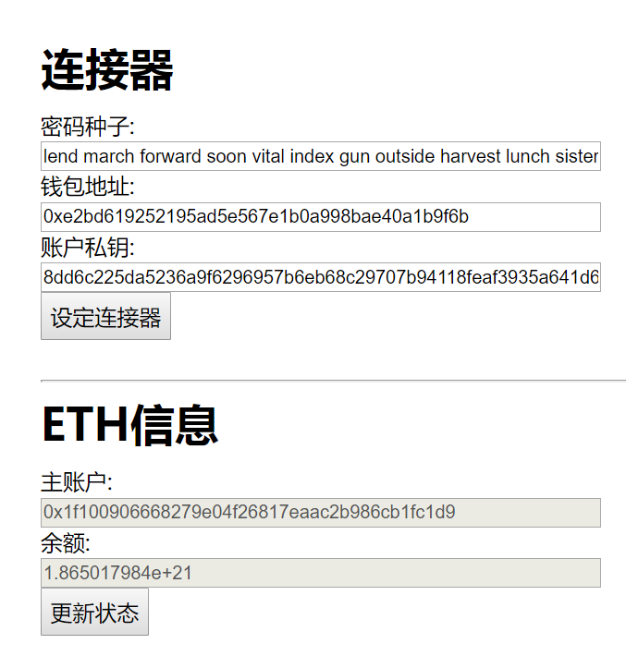

初期启动做了以下几件事
1 自动生成密码种子，并根据密码种子生成钱包地址和密钥。
2 产生了两个链接器web3Provider和Web3.providers，前者是给在浏览器生成的用户使用，后者是给在服务器端生成的用户使用。
3 获取服务器用户的账户以太币信息和智能合约中账户信息
※由于同一密码种子永远都可以生成同一个密钥和地址，这样，「设定连接器」这个按钮就可以根据当前的密码种子生成密钥并设定链接。

var code = new Mnemonic(128, Mnemonic.Words.ENGLISH);
console.log(code.toString());
web3Provider = new HDWalletProvider(code.toString(), "http://192.168.75.135:8545");
var myaddress = web3Provider.address;
var myPrivKey = web3Provider.wallet._privKey.toString('hex');
MetaCoin.setProvider(web3Provider);
 | ……

 | window.addEventListener('load', function() {
 | // Checking if Web3 has been injected by the browser (Mist/MetaMask)
 | if (typeof web3 !== 'undefined') {
 | // Use Mist/MetaMask's provider
 | window.web3 = new Web3(web3.currentProvider);
 | } else {
 | // fallback - use your fallback strategy (local node / hosted node + in-dapp id mgmt / fail)
 | window.web3 = new Web3(new Web3.providers.HttpProvider("http://192.168.75.135:8545"));
 | }

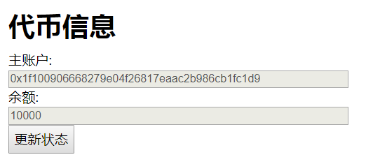
 | App.start();
 | });

ETH转账
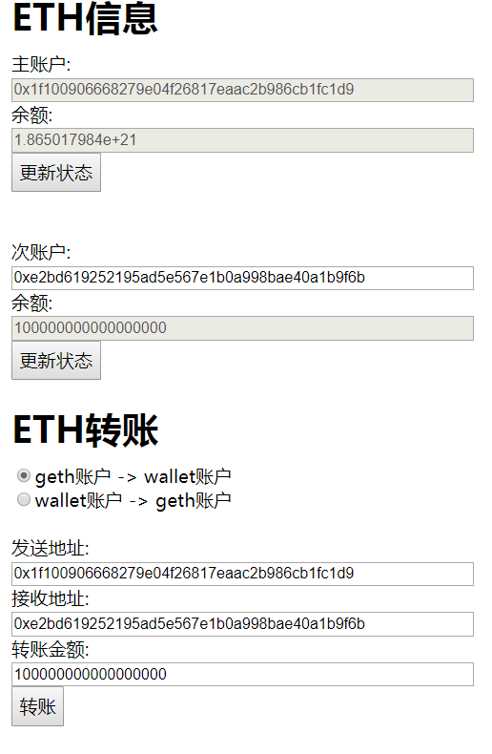

这里的动作，是确认以太坊账户间转以太币，
从主账户(geth账户)，转到次账户(wallet账户)。
然后输入次账户的地址，点击「更新状态」查询转账结果

转账的时候，两种不同的用户由于私钥的保存位置不同，所以根据选择按钮的信息，来决定签名的位置。
wallet账户在前端签名，get账户在后端签名。

代币转账
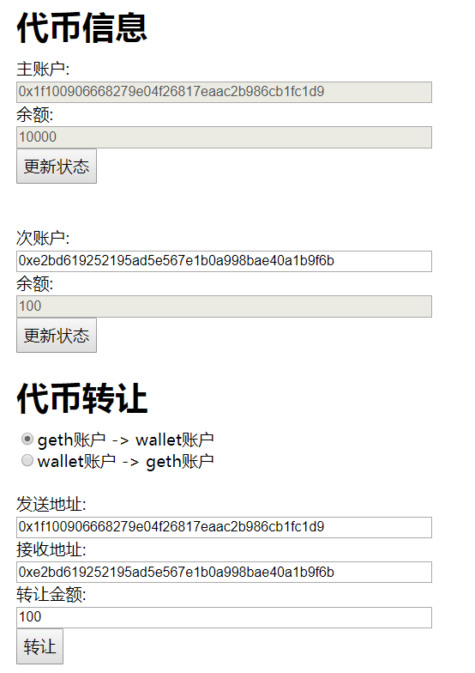

这里的动作，是确认智能合约中账户间代币的转账。
从主账户(geth账户)，转到次账户(wallet账户)。
然后输入次账户的地址，点击「更新状态」查询转账结果

和之前的以太币转账一样，这里也是根据选择转账方式来决定签名的方式。

wallet->wallet
 | 这次要做一次，旧wallet给新wallet转账的操作。
 | 1 首先把刚才的旧wallet的密码种子等信息记录下来
 |  | 旧密码种子 | lend march forward soon vital index gun outside harvest lunch sister spoon
新wallet |  | 旧钱包地址 | 0xe2bd619252195ad5e567e1b0a998bae40a1b9f6b
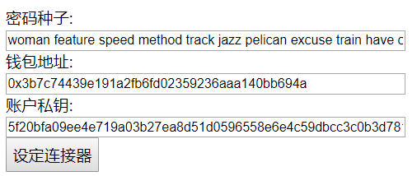
 |  | 旧密钥 | 8dd6c225da5236a9f6296957b6eb68c29707b94118feaf3935a641d6c43dbdb5

 | 2 刷新页面，生成新wallet，并把信息记录下来

 |  | 新密码种子 | woman feature speed method track jazz pelican excuse train have chimney zone
 |  | 新钱包地址 | 0x3b7c74439e191a2fb6fd02359236aaa140bb694a
 |  | 新密钥 | 5f20bfa09ee4e719a03b27ea8d51d0596558e6e4c59dbcc3c0b3d781ecb8abce

旧wallet | 3 设定连接器
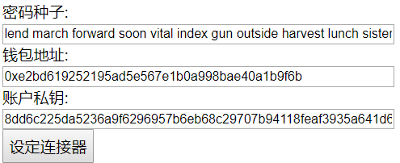
 |  | 只输入旧密码种子，就可以得到钱包地址和密钥。和原来是一样的值。

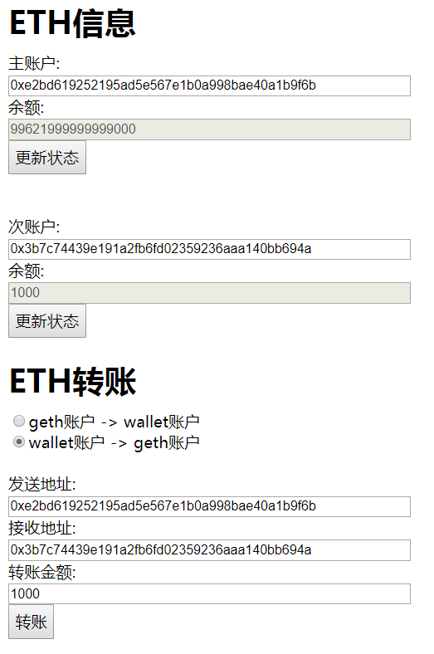
ETH转账
 | 4 ETH转账
 |  | 选择「wallet账户 -> geth账户」※此处有歧义，其实应该是「wallet账户 -> wallet账户」，这里没有设计
 |  | 发送地址-》旧wallet地址
 |  | 接收地址-》新wallet地址

 |  | 发送后，输入账户信息，点击更新状态可以看到当前账户最新信息。

